附加值汇总表
编码 | 零件号 | 产品名称 | 备注 | 原材料成本 | 李尔原售价 | 新报价 | 李尔新售价 | 附加值 | 附加值率
1 | BLB410613002 NCLR | 60%座垫发泡总成 |  | 42.96 | 68.24 | 64.55 | 64.55 | 21.59 | 33.45%
3 | BLB410613001 NCLR | 40%座垫发泡总成 |  | 31.42 | 49.42 | 43.34 | 43.34 | 11.92 | 27.51%
5 | BLB410513002 NCLR | 60%靠背发泡总成-带扶手 |  | 30.00 | 60.95 | 52.11 | 52.11 | 22.11 | 42.44%
6 | BLB410513001 NCLR | 40%靠背发泡总成 |  | 21.99 | 51.85 | 42.39 | 42.39 | 20.40 | 48.12%
 |  | 合计/单台合计 |  | 126.36 | 230.46 | 202.39 | 202.39 | 76.03 | 37.57%
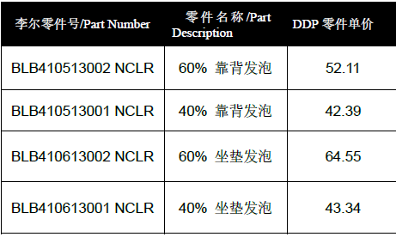
 |  |  |  |  |  |  | 不含舒适性海绵

 |  | 错误合同
